2.1.ログイン画面
2.1.ログイン画面
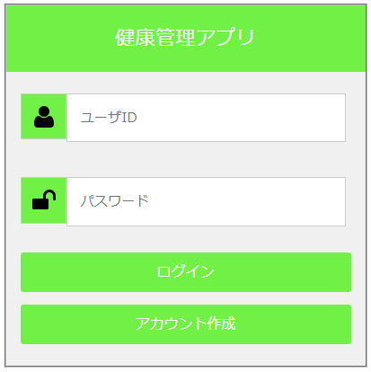

2.1.1.画面レイアウト

2.1.2.処理詳細

 | # | アクション |  | 処理概要 | 処理詳細 | 例外概要 | 例外詳細
 | 21 | 初期表示 |  | - | - | - | -
 | 22 | ログインボタン押下 |  | 入力チェック | - | 必須チェック | ユーザIDが未入力の場合、"ユーザIDが未入力です" 表示 パスワードが未入力の場合、"パスワードが未入力です" 表示
 | 23 |  |  |  |  | 桁数チェック | ユーザIDの入力桁数が2~16桁でない場合、"ユーザIDのが範囲外の値です"を表示 パスワードの入力桁数が2~16桁でない場合、"パスワードのが範囲外の値です"を表示
 | 24 |  |  |  |  | 型チェック | ユーザIDの型が半角英数でない場合、"ユーザIDが半角英数でありません"を表示 パスワードの型が半角英数でない場合、"パスワードが半角英数でありません"を表示
 | 25 |  |  | アカウント情報を検索 | 入力されたユーザIDを検索（2.1.3.1. アカウント情報検索）
 | 26 |  |  | アカウント情報チェック | 例外概要と例外詳細を参照 | アカウント情報チェック | 取得したアカウント情報がnullの場合、エラー エラーコード：DW0024
 | 27 |  |  |  |  |  | 入力したパスワードとアカウント情報.パスワードが一致しない場合、エラー エラーコード：DW0025
 | 28 |  |  |  |  |  | 取得したアカウント情報.削除フラグ = "1" の場合、エラー エラーコード：DW0023
 | 29 |  |  |  |  |  | 取得したアカウント情報.パスワード有効期限 < システム日時の場合、エラー エラーコード：DW0026
 | 30 |  |  | sessionにユーザIDを登録
 | 31 | アカウント作成ボタン押下 |  | アカウント作成画面遷移する | 詳細設計書_1.5.アカウント作成画面を参照

2.1.3.DB処理

 | 2.1.3.1. アカウント情報検索
 |  | SELECT
 |  |  | *
 |  | FROM
 |  |  | ACCOUNT
 |  | WHERE
 |  |  | USER_ID = 入力したユーザID

2.1.4.備考

2.2.Top画面
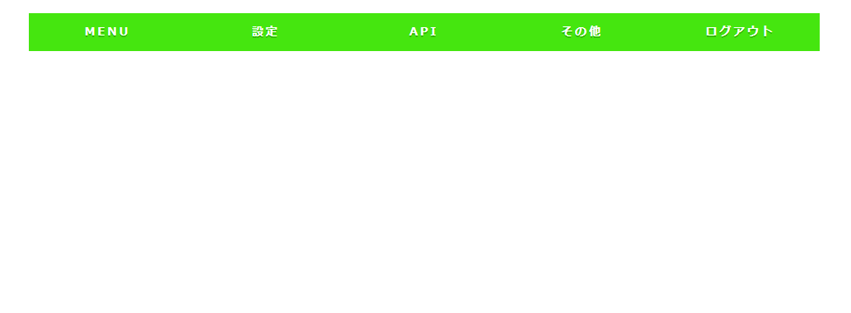
2.2.Top画面

2.2.1.画面レイアウト

2.2.2.処理詳細

2.2.3.DB処理

2.2.4.備考

